상품제안서
스마텍 15W 접이식 멀티 무선 충전기 | 상품코드: S44467

 |  |  |  |  |  |  | 02-713-8555 | www.synergygift.co.kr
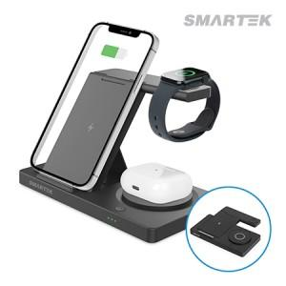

【상세/제작정보】

【인쇄/포장옵션】 | 실크, 레이저 / 포장지포장

【공급단가】 | 수량 | 20~ | 100~ | 300~ | 500~ | 1,000~
*VAT별도 | 블랙(품절) | 17,300원 | 15,700원 | 15,100원 | 14,800원 | 14,600원
 | 화이트 | 17,300원 | 15,700원 | 15,100원 | 14,800원 | 14,600원

【상품 URL】 | https://www.synergygift.co.kr:443/src/goods_detail.php?gdno=44467

